테스트 케이스별 결과 화면
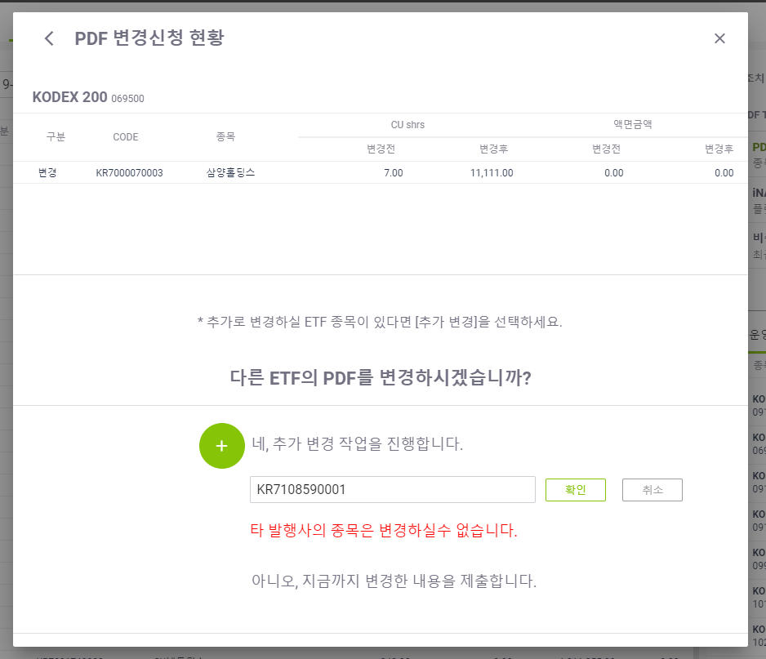
ETP 플랫폼 구축 |  |  |  | 단위테스트 결과서
단위테스트 ID | UT-ETP-OP-10-03 | 단위테스트명 | ETF PDF 변경 (추가변경작업)
업무구분 | ETP | 작성자 | 최병국

1. 추가변경 후 ETF 입력시 정상적으로 동작되는지 확인한다.
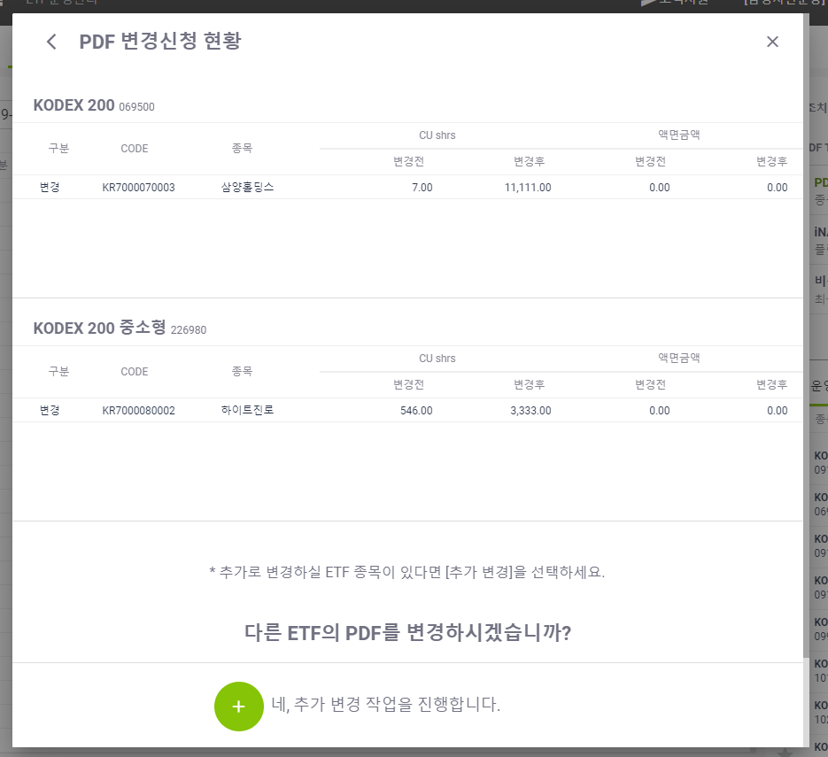

2. 추가변경 후 이미 등록된 코드가 있을시 메시지가 노출되는지 확인한다.
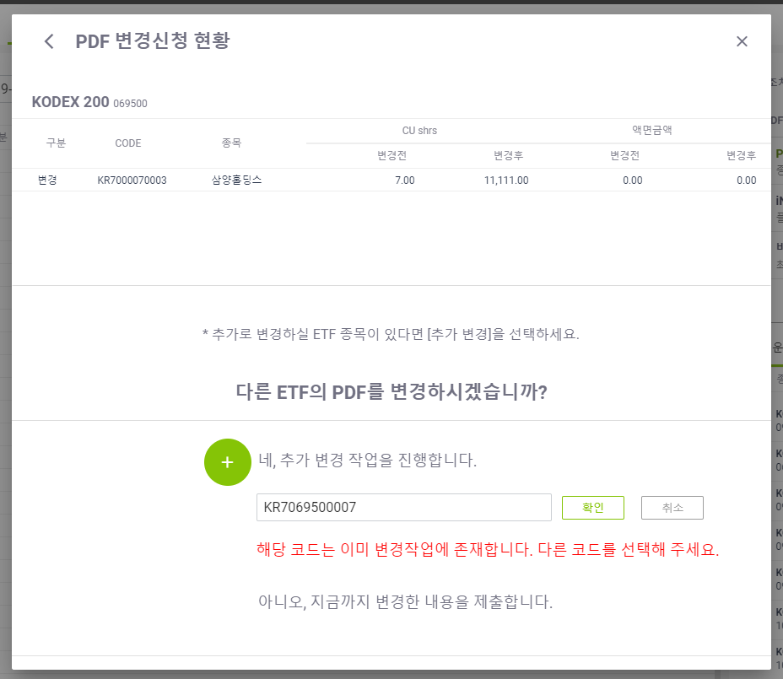
3. 추가변경 후 존재하지 않는 코드 입력시 메시지가 노출되는지 확인한다.
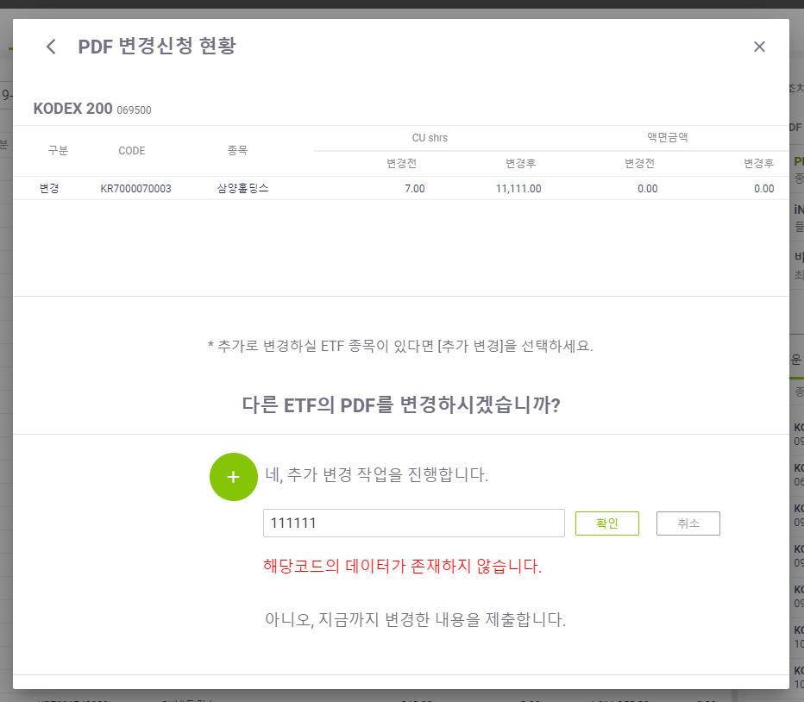
4. 추가변경 후 타 발행사코드 입력시 메시지가 노출되는지 확인한다.

